Pesées du gaspillage
 | Tableau de saisie de données en restauration collective pour transmission à l'ADEME
 |  |  |  |  |  |  |  |  | Mémo pesée |  | Tableur de pesée |  | Moyennes nationales
Prérequis: Voici un tableau type de campagne de pesée en restauration collective. Vous pouvez renseigner autant de ligne que de jour de pesée ou indiquer uniquement la moyenne de votre campagne de pesée (voir picto "moyennes nationales") Pour effectuer la moyenne, il vous suffira de faire le total de la colonne I divisé par le nombre de jour de pesée. C'est ce résultat qui vous permettra de vous comparer aux moyennes nationales. Ce tableau est à renvoyer à laurence.gouthiere@ademe.fr (capitalisation une fois par an pour mise à jour des moyennes nationale au 16 octobre de chaque année) |  |  |  |  |  |  |  |  | 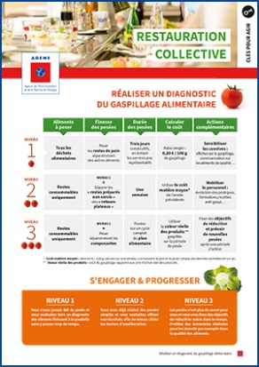 |  | 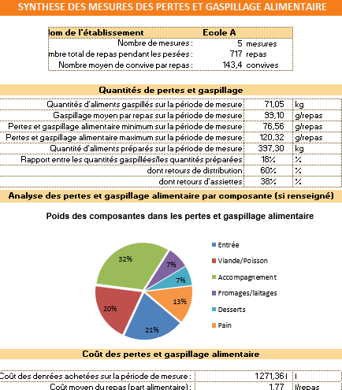 |  | 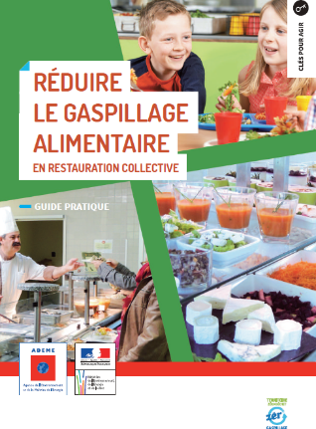

Méthodo : pour vous aider dans la réalisation de pesée, n'hésitez pas à consulter la boite à outils de l'ADEME (lien sur les pictos "memo" et "tableur") Si renvoi d'une seule ligne pour une campagne de pesée, préciser la durée de la campagne (en nombre de jour ou de service)

durée de la campagne de pesée
Renseignements généraux |  |  |  |  |  |  |  | Pesée du gaspillage alimentaire (en g/convive/jour) |  |  |  | Pesée du gaspillage alimentaire par composantes (en g/convive/jour) |  |  |  |  |  | Coût estimé du gaspillage
date | Type d'établissement (menu déroulant) | Nom de l'établissement | Code Postal | Nombre de convives par jour | Jours de service par an | Mode de gestion | Mode de distribution | Moyenne totale (en g/convive/jour) | Reste de préparation en cuisine (en g/convive) | Préparé non servi (en g/convive) | Retour plateau (en g/convive) | Entrée | Viande/Poisson | Accompagnement (légumes, féculents…) | Fromage/Laitage | Desserts/fruits | Pain | Coût estimé en €/convive | Coût estimé en €/pour l'ensemble du service | Simulation sur un an : Coût en €/an | Ratio en €/100gr : (étude ADEME Rhône-Alpes 2016) | 0.23
20-Jun-18 | Ecole élémentaire | College A | 92250 | 325 | 144 | Autogéré | cuisine sur place | 110 | 10 | 60 | 40 | 10 | 30 | 50 | 5 | 7 | 8 | 0.25 | 82.23 | 11840.40

